Накладная-№3
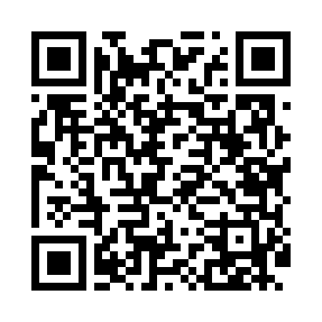
Номер товарно-транспортной накладной: |  |  | Торговый представитель: Amriyev Muhammad
Поставщик: Toshkent falcon fly 2 |  |  | Телефон торгового представителя: +998972880505
Дата отгрузки: 18.11.2025 |  |  | Контрагент: Dona zakass
Дата консигнации: |  |  | Адрес:
Доставщик: |  |  | Телефон:
Телефон доставщика:
Время заказа: 18.11.2025 11:00:45
№ | Штрих-код | Название товаров (работ,услуг) | Количество | Количество в кейсе | Цена | Сумма
 |  |  | 8 |  |  | 21.2
1 | 6934687576531 | Керамик бокал YL8044 DB-74-91 | 4 | 4 шт. | 2.40 | 9.60
2 | 6920380710853 | Керамикали бокал 350 мл 1085-5 DB-74-137 | 4 | 4 шт. | 2.90 | 11.60
Итого: 21.2$|->UZS: 265,000.00

